HOME
كيفية استخدام اهم النصائح في PASTE SPECIAL

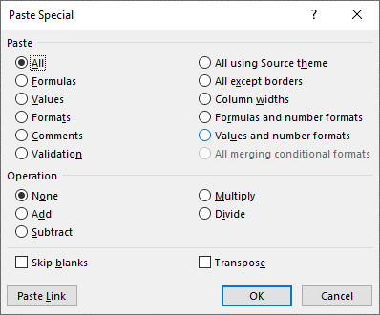

 | es

2
Country, Other | Sum of Total Cases
Saudi Arabia | 248416
Qatar | 106648
Egypt | 87172
Kuwait | 59204
UAE | 56922

